Pasa bajos inv.
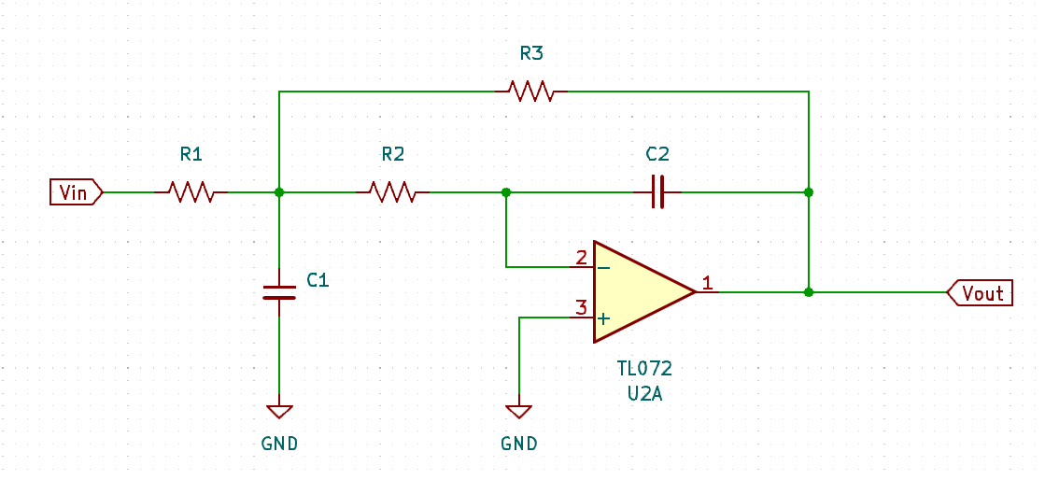
k | 1.00 | R1 | 1000
fc | 1591.55 | R2 | 1000
𝛼 | 3.00 | R3 | 1000
 |  | C1 | 1.00E-07
 |  | C2 | 1.00E-07

Pasa bajos no inv.
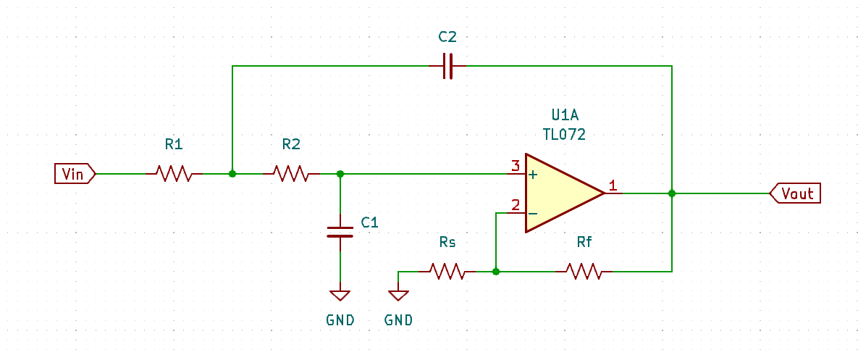
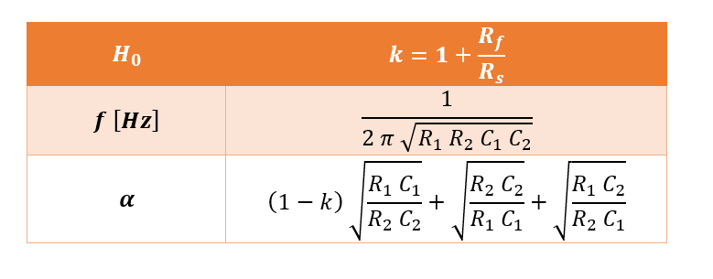
k | 2.00 | Rf | 1000
fc | 251.65 | Rs | 1000
𝛼 | 0.32 | R1 | 20000
 |  | R2 | 2000
 |  | C1 | 1.00E-07
 |  | C2 | 1.00E-07

Pasa banda no inv.
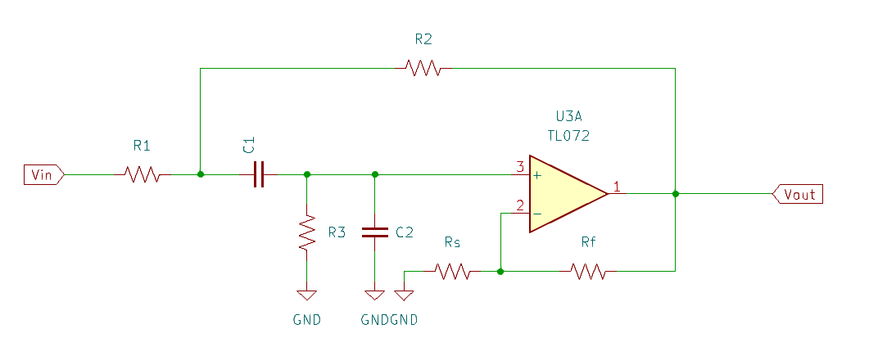
k | 2.00 | Rf | 1000
fc | 2250.79 | Rs | 1000
𝛼 | 1.00 | R1 | 1000
 |  | R2 | 1000
 |  | R3 | 1000
 |  | C1 | 1.00E-07
 |  | C2 | 1.00E-07

Pasa banda inv.
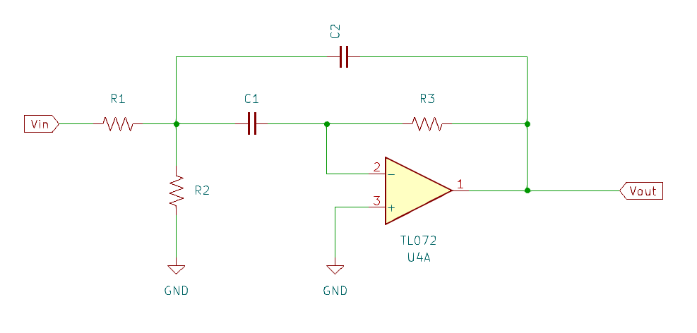
k | 2.35 | Rf | 1000
fc | 1038.21 | Rs | 1000
𝛼 | 0.65 | R1 | 1000
 |  | R2 | 1000
 |  | R3 | 4700
 |  | C1 | 1.00E-07
 |  | C2 | 1.00E-07

Pasa altos no inv.
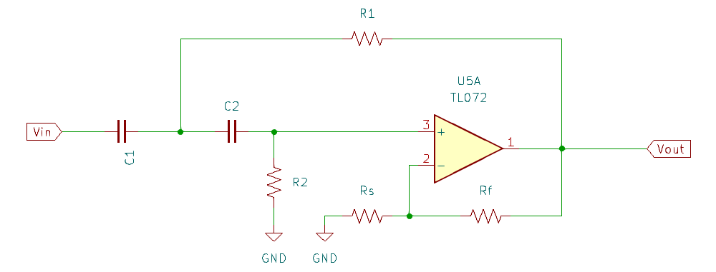
k | 2.00 | Rf | 1000
fc | 1591.55 | Rs | 1000
𝛼 | 1.00 | R1 | 1000
 |  | R2 | 1000
 |  | C1 | 1.00E-07
 |  | C2 | 1.00E-07

Pasa altos inv.
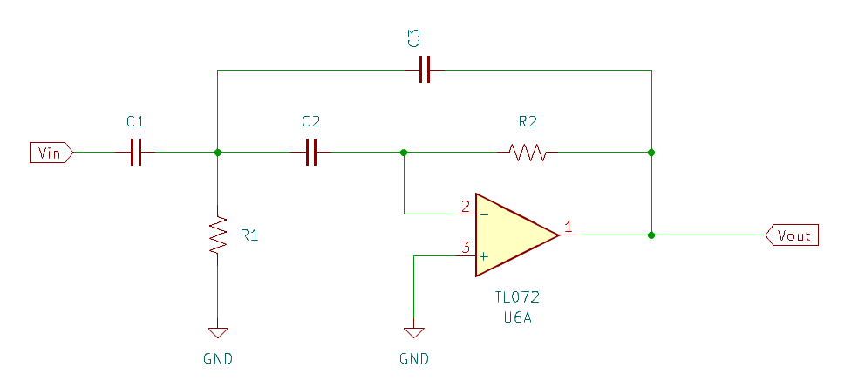
k | 1.00
fc | 1591.55
𝛼 | 3.00 | R1 | 1000
 |  | R2 | 1000
 |  | C1 | 1.00E-07
 |  | C2 | 1.00E-07
 |  | C3 | 1.00E-07

Boost A. F.
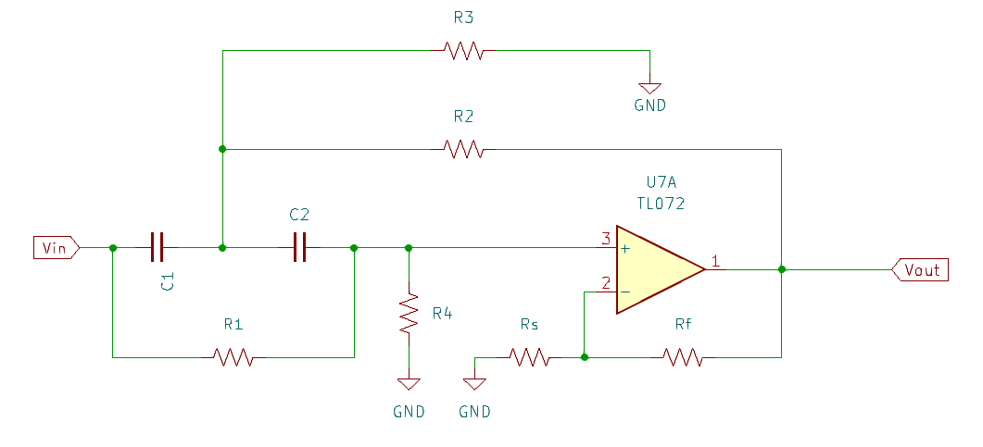
k | 2.00 | Rf | 1000
D | 0.50 | Rs | 1000
Fc | 478.89 | R1 | 1000
𝛼 | 1.41 | R2 | 1000
 |  | R3 | 1000
 |  | C1 | 4.70E-07
 |  | C2 | 4.70E-07

Boost B. F.
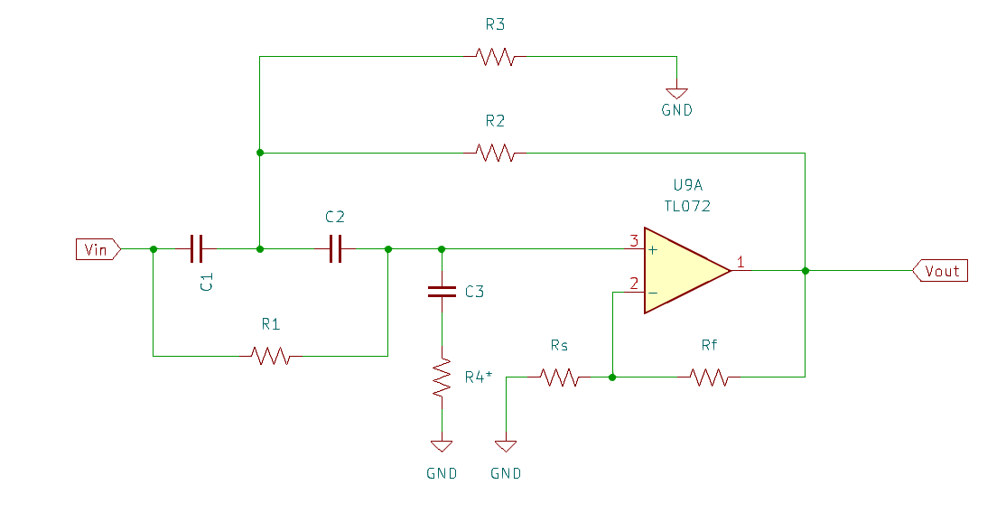
k | 2.00 | Rf | 1000
D | 0.50 | Rs | 1000
Fc | 478.89 | R1 | 1000
𝛼 | 1.41 | R2 | 1000
 |  | R3 | 1000
 |  | C1 | 4.70E-07
 |  | C2 | 4.70E-07

